微生信示例264

group | left | right | 微生信，您身边的数据分析，可视化专家
A | 1.2 | 8.5 | https://www.bioinformatics.com.cn/plot_basic_multi_group_left_right_paired_scatter_plot_264
A | 2.2 | 9.1
A | 1.2 | 4.8 | 输出示例图
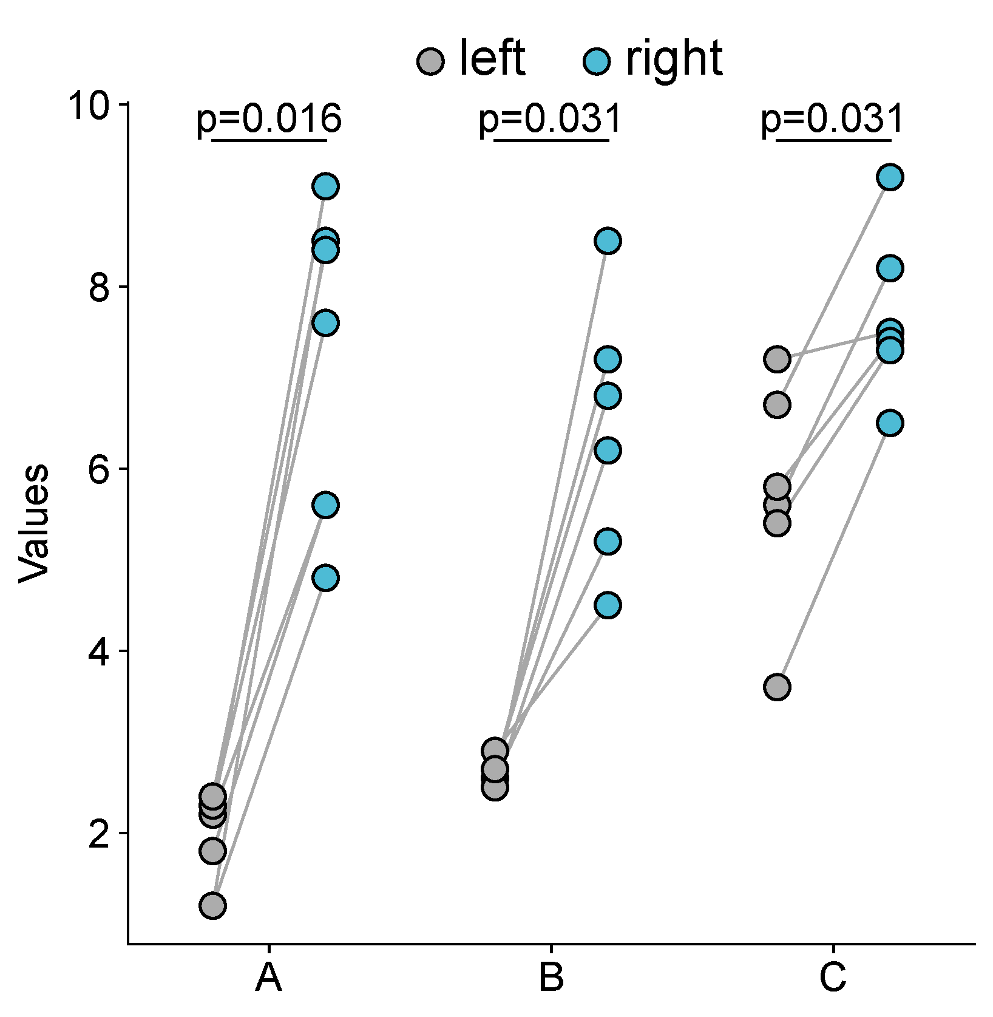
A | 2.2 | 5.6
A | 2.3 | 7.6
A | 2.4 | 8.4
A | 1.8 | 5.6
B | 2.5 | 8.5
B | 2.6 | 5.2
B | 2.5 | 6.2
B | 2.7 | 7.2
B | 2.9 | 4.5
B | 2.7 | 6.8
C | 5.6 | 8.2
C | 3.6 | 6.5
C | 7.2 | 7.5
C | 6.7 | 9.2
C | 5.8 | 7.4
C | 5.4 | 7.3

 |  |  | 注意：

 |  |  | 使用问题，或数据分析合作意向
 |  |  | 请微信扫码联系我们

